HladsCement
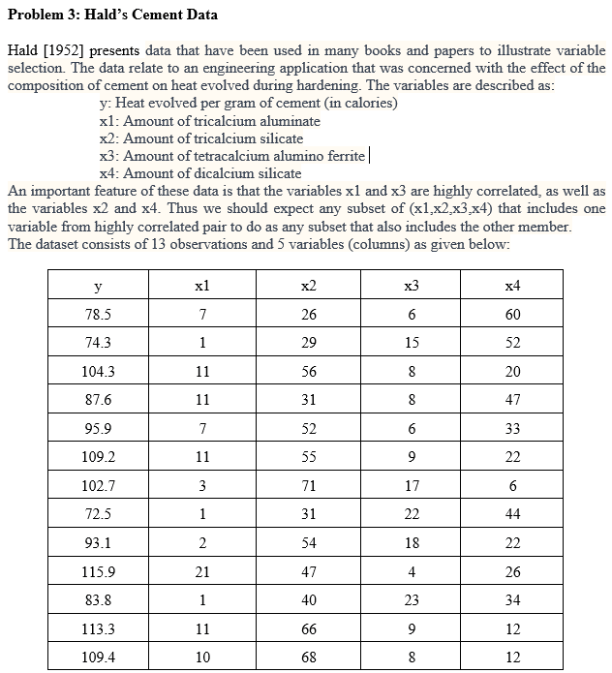
y | x1 | x2 | x3 | x4
78.5 | 7 | 26 | 6 | 60
74.3 | 1 | 29 | 15 | 52
104.3 | 11 | 56 | 8 | 20
87.6 | 11 | 31 | 8 | 47
95.9 | 7 | 52 | 6 | 33
109.2 | 11 | 55 | 9 | 22
102.7 | 3 | 71 | 17 | 6
72.5 | 1 | 31 | 22 | 44
93.1 | 2 | 54 | 18 | 22
115.9 | 21 | 47 | 4 | 26
83.8 | 1 | 40 | 23 | 34
113.3 | 11 | 66 | 9 | 12
109.4 | 10 | 68 | 8 | 12

